Bestelling
Bestellijst GMHC Teamkleding
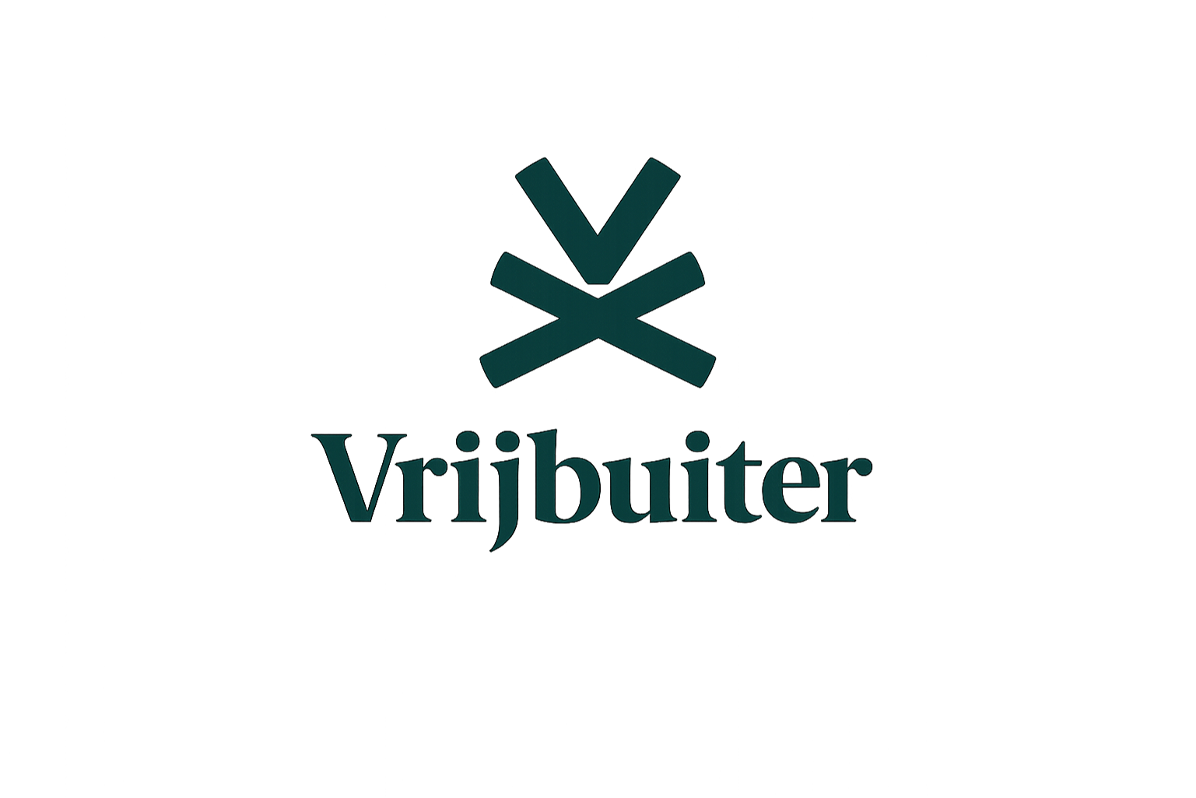
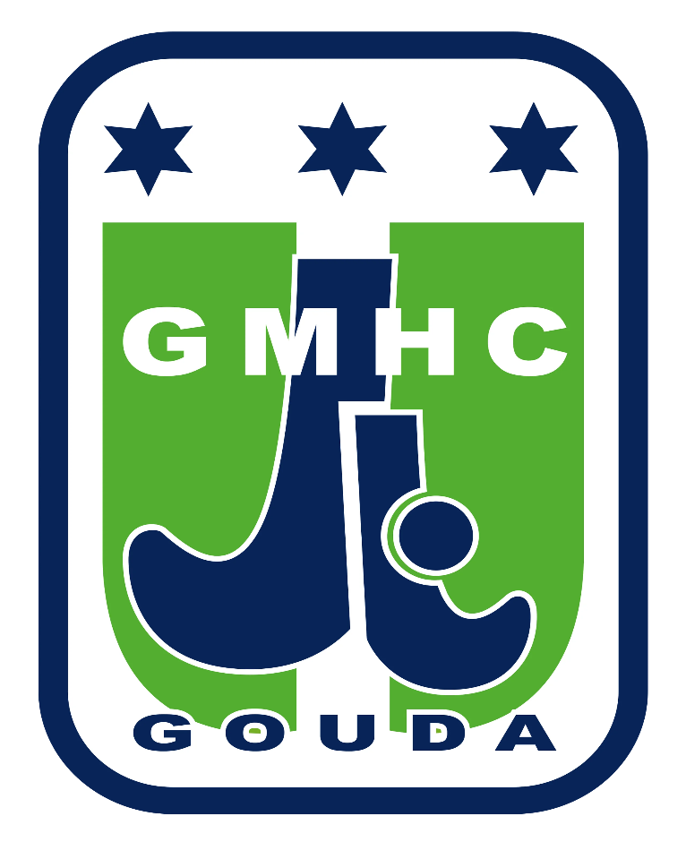
Team |  |  |  |  |  |  |  |  |  |  |  |  |  |  |  |  |  |  |  |  |  | Excl. korting
Naam |  |  |  |  |  |  |  |  |  |  |  |  |  |  |  |  |  |  |  |  |  | € -
TelefoonNummers
Email
Bezorgadres |  |  |  |  |  |  |  |  |  |  |  |  |  |  |  |  |  |  |  |  |  | Totaal -/- 20% korting op kleding

 |  |  |  |  |  |  |  |  |  |  |  |  |  |  |  |  |  |  |  |  |  | € -
Bedrijfsgegevens tbv facturatie

Positie sponsorlogo
Opmerkingen
Let op: bij sponsoring van wedstrijdkleding voor een jeugd team is logo van de sponsor alleen mogelijk op de rug of op de mouwen. Op de borst moet het logo van ABN AMRO komen te staan.

ITEM | MAAT | 116 | 128 | 140 | 152 | 164 | 176 | XS | S | M | L | XL | XXL | 3XL | 31-34 | 35-38 | 39-42 | 43-46 | 46-48 | Totaal aantal | Nummering? | Stuksprijs | Totaal
 | ArtikelNummers
Shirt thuis MEN | GMHC1010-nav |  |  |  |  |  |  |  |  |  |  |  |  |  |  |  |  |  |  | 0 |  | € 44.99 | € -
Nummers |  |  |  |  |  |  |  |  |  |  |  |  |  |  |  |  |  |  |  |  | Nee | € 7.50 | € -
Shirt uit MEN | GMHC1010-white |  |  |  |  |  |  |  |  |  |  |  |  |  |  |  |  |  |  | 0 |  | € 44.99 | € -
Nummers |  |  |  |  |  |  |  |  |  |  |  |  |  |  |  |  |  |  |  |  | Nee | € 7.50 | € -
Broekje MEN | GMHC-T050310 |  |  |  |  |  |  |  |  |  |  |  |  |  |  |  |  |  |  | 0 |  | € 39.99 | € -
Nummers |  |  |  |  |  |  |  |  |  |  |  |  |  |  |  |  |  |  |  |  | Nee | € 5.00 | € -
Shirt thuis BOYS | GMHC1011-navy |  |  |  |  |  |  |  |  |  |  |  |  |  |  |  |  |  |  | 0 |  | € 39.99 | € -
Nummers |  |  |  |  |  |  |  |  |  |  |  |  |  |  |  |  |  |  |  |  | Nee | € 7.50 | € -
Shirt uit BOYS | GMHC1011-white |  |  |  |  |  |  |  |  |  |  |  |  |  |  |  |  |  |  | 0 |  | € 39.99 | € -
Nummers |  |  |  |  |  |  |  |  |  |  |  |  |  |  |  |  |  |  |  |  | Nee | € 7.50 | € -
Broekje BOYS | GMHC-T050311 |  |  |  |  |  |  |  |  |  |  |  |  |  |  |  |  |  |  | 0 |  | € 34.99 | € -
Nummers |  |  |  |  |  |  |  |  |  |  |  |  |  |  |  |  |  |  |  |  | Nee | € 5.00 | € -
Shirt thuis WOMEN | GMHC1012-navy |  |  |  |  |  |  |  |  |  |  |  |  |  |  |  |  |  |  | 0 |  | € 44.99 | € -
Nummers |  |  |  |  |  |  |  |  |  |  |  |  |  |  |  |  |  |  |  |  | Nee | € 7.50 | € -
Shirt uit WOMEN | GMHC1012-white |  |  |  |  |  |  |  |  |  |  |  |  |  |  |  |  |  |  | 0 |  | € 44.99 | € -
Nummers |  |  |  |  |  |  |  |  |  |  |  |  |  |  |  |  |  |  |  |  | Nee | € 7.50 | € -
Rokje WOMEN | GMHC-T060312 |  |  |  |  |  |  |  |  |  |  |  |  |  |  |  |  |  |  | 0 |  | € 39.99 | € -
Nummers |  |  |  |  |  |  |  |  |  |  |  |  |  |  |  |  |  |  |  |  | Nee | € 5.00 | € -
Shirt thuis GIRLS | GMHC1013-navy |  |  |  |  |  |  |  |  |  |  |  |  |  |  |  |  |  |  | 0 |  | € 39.99 | € -
Nummers |  |  |  |  |  |  |  |  |  |  |  |  |  |  |  |  |  |  |  |  | Nee | € 7.50 | € -
Shirt uit GIRLS | GMHC1013-white |  |  |  |  |  |  |  |  |  |  |  |  |  |  |  |  |  |  | 0 |  | € 39.99 | € -
Nummers |  |  |  |  |  |  |  |  |  |  |  |  |  |  |  |  |  |  |  |  | Nee | € 7.50 | € -
Rokje GIRLS | GMHC-T060313 |  |  |  |  |  |  |  |  |  |  |  |  |  |  |  |  |  |  | 0 |  | € 34.99 | € -
Nummers |  |  |  |  |  |  |  |  |  |  |  |  |  |  |  |  |  |  |  |  | Nee | € 5.00 | € -
Sokken blauw (thuis) | GMHC0915-navy |  |  |  |  |  |  |  |  |  |  |  |  |  |  |  |  |  |  | 0 |  | € 14.99 | € -
Sokken wit (uit) | GMHC0915-white |  |  |  |  |  |  |  |  |  |  |  |  |  |  |  |  |  |  | 0 |  | € 14.99 | € -
Trainingspak Heren met capuchon | GMHC-T030310 |  |  |  |  |  |  |  |  |  |  |  |  |  |  |  |  |  |  | 0 |  | € 64.99 | € -
Nummers |  |  |  |  |  |  |  |  |  |  |  |  |  |  |  |  |  |  |  |  | Nee | € 5.00 | € -
Trainingspak Heren zonder capuchon | GMHC-T020310 |  |  |  |  |  |  |  |  |  |  |  |  |  |  |  |  |  |  | 0 |  | € 64.99 | € -
Nummers |  |  |  |  |  |  |  |  |  |  |  |  |  |  |  |  |  |  |  |  | Nee | € 5.00 | € -
Trainingsbroek Heren | GMHC-T010320 |  |  |  |  |  |  |  |  |  |  |  |  |  |  |  |  |  |  | 0 |  | € 59.99 | € -
Nummers |  |  |  |  |  |  |  |  |  |  |  |  |  |  |  |  |  |  |  |  | Nee | € 5.00 | € -
Trainingspak Dames met capuchon | GMHC-T030312 |  |  |  |  |  |  |  |  |  |  |  |  |  |  |  |  |  |  | 0 |  | € 64.99 | € -
Nummers |  |  |  |  |  |  |  |  |  |  |  |  |  |  |  |  |  |  |  |  | Nee | € 5.00 | € -
Trainingspak Dames zonder capuchon | GMHC-T020312 |  |  |  |  |  |  |  |  |  |  |  |  |  |  |  |  |  |  | 0 |  | € 64.99 | € -
Nummers |  |  |  |  |  |  |  |  |  |  |  |  |  |  |  |  |  |  |  |  | Nee | € 5.00 | € -
Trainingsbroek Dames | GMHC-T010322 |  |  |  |  |  |  |  |  |  |  |  |  |  |  |  |  |  |  | 0 |  | € 59.99 | € -
Nummers |  |  |  |  |  |  |  |  |  |  |  |  |  |  |  |  |  |  |  |  | Nee | € 5.00 | € -
Trainingspak Kids met capuchon | GMHC-T030314 |  |  |  |  |  |  |  |  |  |  |  |  |  |  |  |  |  |  | 0 |  | € 54.99 | € -
Nummers |  |  |  |  |  |  |  |  |  |  |  |  |  |  |  |  |  |  |  |  | Nee | € 5.00 | € -
Trainingspak Kids zonder capuchon | GMHC-T020314 |  |  |  |  |  |  |  |  |  |  |  |  |  |  |  |  |  |  | 0 |  | € 54.99 | € -
Nummers |  |  |  |  |  |  |  |  |  |  |  |  |  |  |  |  |  |  |  |  | Nee | € 5.00 | € -
Trainingsbroek Kids | GMHC-T010324 |  |  |  |  |  |  |  |  |  |  |  |  |  |  |  |  |  |  | 0 |  | € 49.99 | € -
Nummers |  |  |  |  |  |  |  |  |  |  |  |  |  |  |  |  |  |  |  |  | Nee | € 5.00 | € -
Rain jacket Senior | TJA20107 |  |  |  |  |  |  |  |  |  |  |  |  |  |  |  |  |  |  | 0 |  | € 79.99 | € -
Nummers |  |  |  |  |  |  |  |  |  |  |  |  |  |  |  |  |  |  |  |  | Nee | € 5.00 | € -
Rain jacket Junior | TJA20206 |  |  |  |  |  |  |  |  |  |  |  |  |  |  |  |  |  |  | 0 |  | € 74.99 | € -
Nummers |  |  |  |  |  |  |  |  |  |  |  |  |  |  |  |  |  |  |  |  | Nee | € 5.00 | € -
Softshell Heren | T9080 |  |  |  |  |  |  |  |  |  |  |  |  |  |  |  |  |  |  | 0 |  | € 89.99 | € -
Nummers |  |  |  |  |  |  |  |  |  |  |  |  |  |  |  |  |  |  |  |  | Nee | € 5.00 | € -
Softshell Dames | T9082 |  |  |  |  |  |  |  |  |  |  |  |  |  |  |  |  |  |  | 0 |  | € 89.99 | € -
Nummers |  |  |  |  |  |  |  |  |  |  |  |  |  |  |  |  |  |  |  |  | Nee | € 5.00 | € -
Aantal sponsorlogo's |  |  |  |  |  |  |  |  |  |  |  |  |  |  |  |  |  |  |  | 0 |  | € 10.00 | € -

INVULLEN - BENODIGD AANTAL - GMHC logo wordt berekend - bij sponsorlogo het totaal aantal aangeven (moet overeenkomen met het aantal kledingstukken)
Bedrukking - verplicht |  |  |  |  |  |  |  |  |  |  |  |  |  |  |  |  |  |  |  | AANTAL
GMHC logo hooded vest/shirt borst |  | 0 | 0 | 0 | 0 | 0 | 0 | 0 | #REF! | #REF! | #REF! | #REF! | #REF! | #REF! |  |  |  |  |  | #REF! |  | € 3.00 | #REF!
GMHC logo tr.broek/short/rokje |  | 0 | 0 | 0 | 0 | 0 | 0 | 0 | 0 | 0 | 0 | 0 | 0 | 0 |  |  |  |  |  | 0 |  | € 3.00 | € -
Bedrukking - optioneel
Sponsorlogo zwart/wit |  |  |  |  |  |  |  |  |  |  |  |  |  |  |  |  |  |  |  | 0 |  | € 5.00 | € -
Sponsorlogo kleur |  |  |  |  |  |  |  |  |  |  |  |  |  |  |  |  |  |  |  | 0 |  | € 7.00 | € -
Naam rug |  |  |  |  |  |  |  |  |  |  |  |  |  |  |  |  |  |  |  | 0 |  | € 10.00 | € -

Let op: bij sponsoring van een jeugd team is logo van de sponsor alleen mogelijk op de rug of op de mouwen. Op de borst moet het logo van ABN AMRO komen te staan.

Kleding
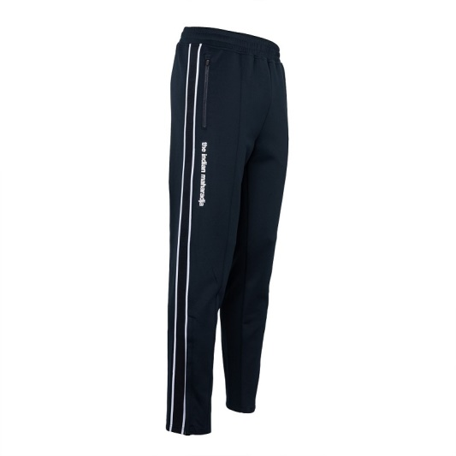
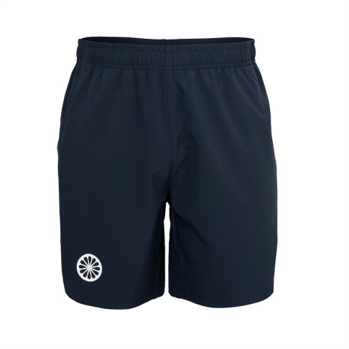
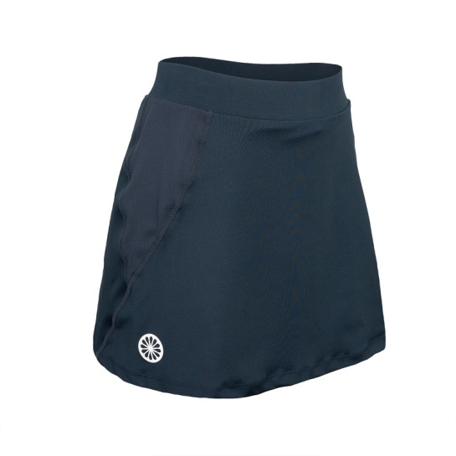

T010320 | MEN | T050310 | MEN
T010322 | WOMEN | T050311 | KIDS |  |  | T060312 | DAMES
T010324 | KIDS |  |  |  |  | T060313 | KIDS

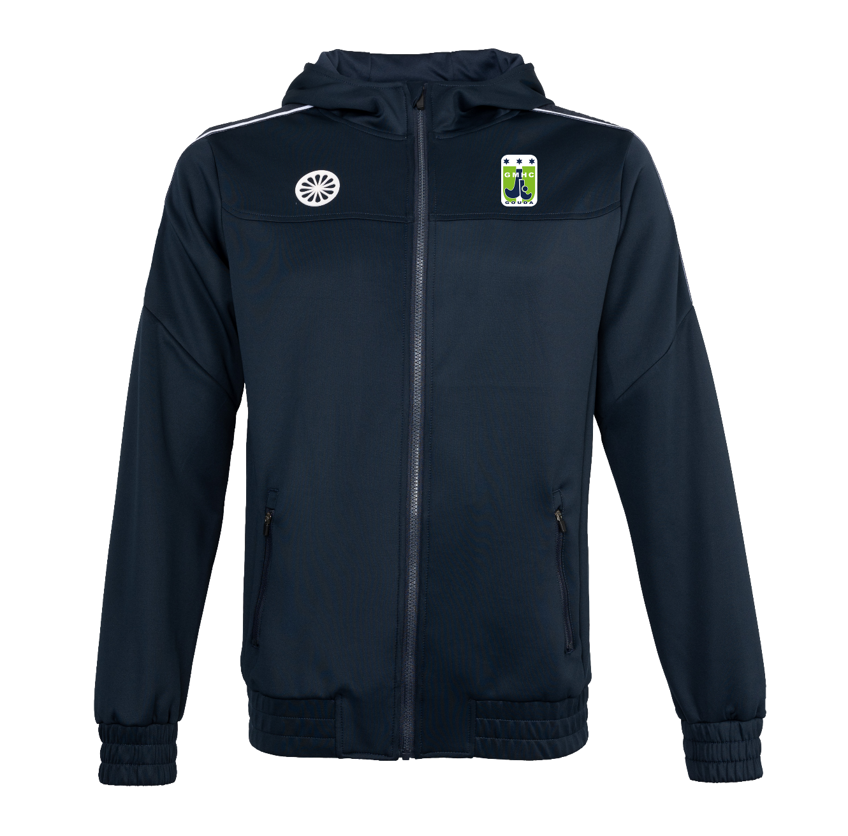
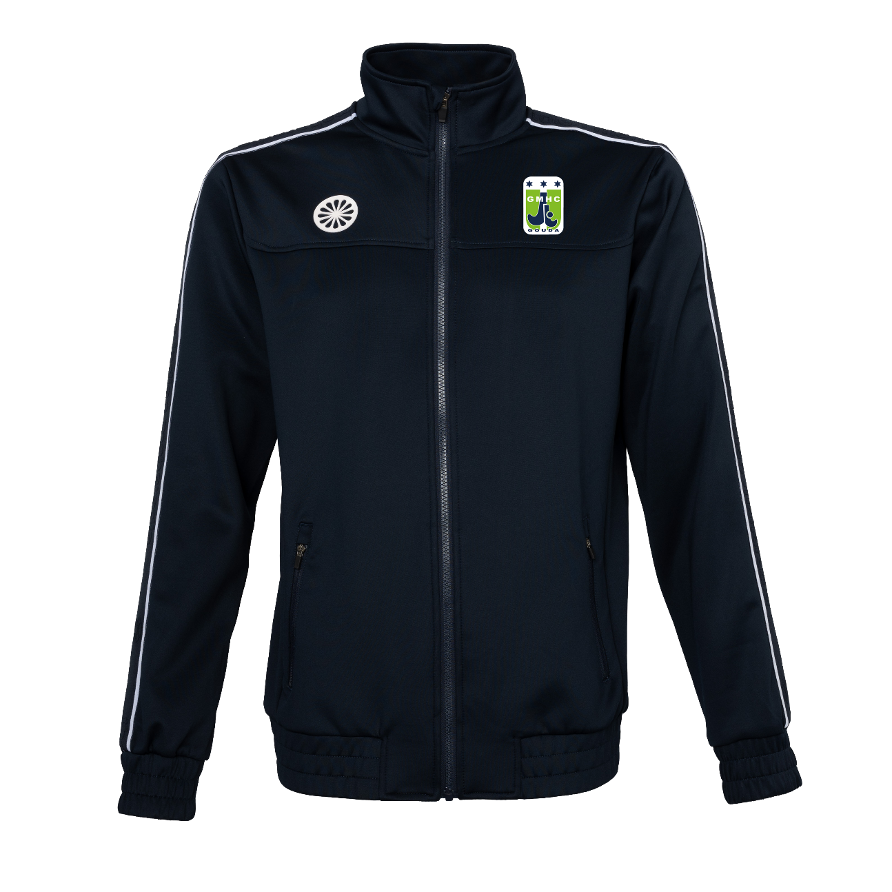

T020310 | MEN |  |  | T030310 | MEN
T020312 | WOMEN |  |  | T030312 | WOMEN
T020314 | KIDS |  |  | T030314 | KIDS

